Feuil1
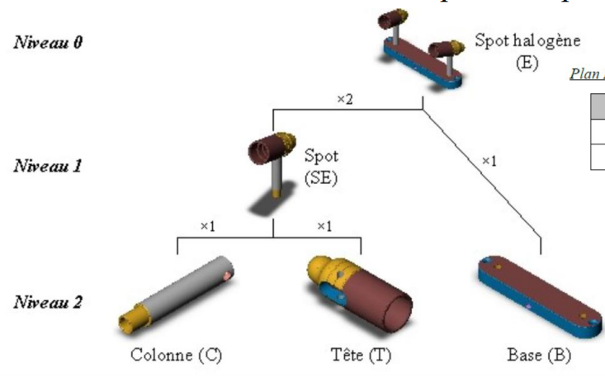
 | Semaine | 49 | 50 | 51 | 52 | 1 | 2 | 3 | 4 | 5
E DL=1 Qe=LPL SS= 0 | BB |  |  |  |  | 0 | 25 | 10 | 25 | 20
 | BN |  |  |  |  | 0 | 5 | 10 | 25 | 20
 | Stock |  |  |  | 20 | 20 | 0 | 0 | 0 | 0
 | DF |  |  |  |  | 5 | 10 | 25 | 20
SEx2 DL=1 Qe=LPL SS= 10 | BB |  |  |  |  | 10 | 20 | 50 | 40
 | BN |  |  |  |  | 0 | 10 | 40 | 30
 | Stock |  |  |  | 20 | 10 | 10 | 10 | 10
 | DF |  |  |  |  | 20 | 50 | 40
T DL=1 Qe=10 SS= 20 | BB |  |  |  |  | 30 | 55 | 55 | 0 | 0
 | BN |  |  |  |  | 10 | 35 | 30
 | Stock |  |  |  | 20 | 20 | 25 | 20
 | DF |  |  |  | 30 | 60 | 50
C DL= 1 Qe=10 SS= 5 | BB |  |  |  |  | 20 | 50 | 40 | 0
 | BN |  |  |  |  | 0 | 40 | 30
 | Stock |  |  |  | 20 | 10 | 10 | 10
 | DF |  |  |  | 10 | 50 | 40
B DL=2 Qe=10 SS= 5 | BB |  |  |  |  | 5 | 10 | 25 | 20
 | BN |  |  |  |  | 0 | 0 | 20 | 10
 | Stock |  |  |  | 20 | 15 | 5 | 10 | 10
 | DF |  |  |  |  | 30 | 20

 | En considérant Q de C est Qmin :
 |  | Semaine | 49 | 50 | 51 | 52 | 1 | 2 | 3 | 4 | 5
 | C DL=1 Qmin=10 SS= 5 | BB |  |  |  |  | 20 | 50 | 40 | 0
 |  | BN |  |  |  |  | 0 | 40 | 35
 |  | Stock |  |  |  | 20 | 10 | 5 | 5
 |  | DF |  |  |  | 10 | 45 | 40

 |  | 52 | 1 | 2 | 3 | 4
 | E |  | 5 | 10 | 25 | 20
 | SE |  | 20 | 50 | 40
 | T | 30 | 60 | 50
 | C | 10 | 50 | 40
 | B |  | 30 | 20

 | C(Qmin) | 10 | 45 | 40

